р. 4, 5
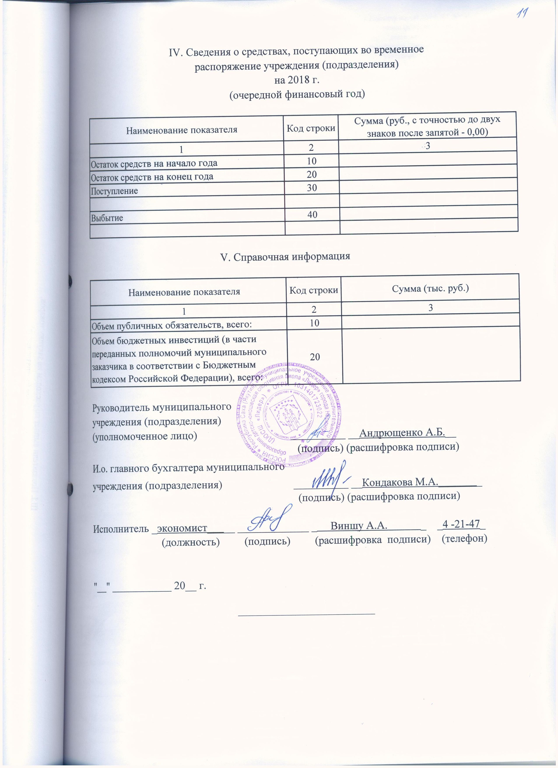
IV. Сведения о средствах, поступающих во временное
распоряжение учреждения (подразделения)
на 2018 г.
(очередной финансовый год)

Наименование показателя | Код строки | Сумма (руб., с точностью до двух знаков после запятой - 0,00)
1 | 2 | 3
Остаток средств на начало года | 10
Остаток средств на конец года | 20
Поступление | 30

Выбытие | 40

V. Справочная информация

Наименование показателя | Код строки | Сумма (тыс. руб.)
1 | 2 | 3
Объем публичных обязательств, всего: | 10
Объем бюджетных инвестиций (в части переданных полномочий муниципального заказчика в соответствии с Бюджетным кодексом Российской Федерации), всего: | 20

Руководитель муниципального
учреждения (подразделения)
(уполномоченное лицо) __________ __Андрющенко А.Б.__
(подпись) (расшифровка подписи)
Зам. главного бухгалтера муниципального
учреждения (подразделения) __________ __Попова Н.С.________
(подпись) (расшифровка подписи)

Исполнитель _экономист_____ _____________ _ Панаева И.А. _ _4 -12-74_
(должность) (подпись) (расшифровка подписи) (телефон)

"__" ___________ 20__ г.

_________________________

